KS
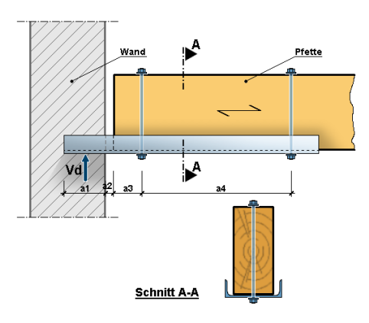

 |  |  |  | Ausnutzung:
 |  |  |  | Stahlprofil Biegung: |  | 89.05%
 |  |  |  | Stahlprofil Schub: |  | 5.03%
 |  |  |  | Holzprofil Biegung: |  | 99.23%
 |  |  |  | Holzprofil Schub: |  | 71.85%
 |  |  |  | Zugbolzen: |  | 29.66%
 |  |  |  | Pressung unter U-Scheibe: |  | 63.98%
 |  |  |  | Auflagerpressung: |  | 21.01%
Belastung:
VEd = | 26 [kN] |  | MEd = VEd x (a1/2 + a2 + a3 + a4/2) = |  |  | 15.1 [kNm]
Ft,Ed = MEd / a4 = |  | 16.8 [kN] | σ(MW) = VEd / (a1 * h(Stahlprofil))= |  |  | 0.8 [N/mm²]
Bemessungssituation: |  | ständige und vorübergehende |  |  | -> γm = | 1.3 [-]
leitende Belastung: |  | Schnee bis NN +1000m |  |  | -> KLED: | kurz
Nutzungsklasse: |  | NKL2 |  |  | -> kmod = | 0.90 [-]
Systemwerte: |  |  |  |  | Stahlprofil: | UPN 260
Auflagerlänge: |  | a1 = | 12.0 [cm] |  | Stahlsorte: | S355
Fugenbreite: |  | a2 = | 2.0 [cm] |  | E-Modul = | 210000 [N/mm²
Abstand: |  | a3 = | 5.0 [cm] |  | fyk = | 355 [N/mm²]
Abstand Bolzen: |  | a4 = | 90.0 [cm] |  | yM = | 1.0 [-]
Mauerwerk: |  |  |  |  | Wz = | 47.7 [cm³]
Mörtel: | DM |  |  |  | Ay = | 25.2 [cm²]
Steinart: | KS P |  |  |  | MRd = | 16.9 [kNm]
Steinklasse: | 12 [-] |  |  |  | VRd = | 516.5 [kN]
fvk: | 7.0 [N/mm²] | -> fv,d = | 4.0 [N/mm²] |  | h = | 260 [mm]
Holz: | C24 | kcr = | 0.5
Querschnitt: |  | fm,k= | 24.0 [N/mm²] | -> fm,d = | 16.6 [N/mm²]
b= | 14.0 [cm] | fv,k = | 4.0 [N/mm²] | -> fv,d = | 2.8 [N/mm²]
h= | 28.0 [cm] | fc,90k = | 2.5 [N/mm²] | -> fc,90,d = | 1.7 [N/mm²]
σm,Ed = | 16.5 [N/mm²] |  | τEd = | 2.0 [N/mm²]
Bolzen / Unterlegscheiben:
Bolten: | M16 | 5.6 | -> Ft,Rd = | 56.5 [kN]
U-Scheibe: | Blech 140x140x8 |  | -> As = | 151.3 [cm²] | -> Fc,90,Rd = | 26.2 [kN]
 | di = | 1.8 [cm]

